mysql
【mysql】
1.解压到类似如下路径：
D:\dev\pdsys\env\mysql-5.7.21-winx64

2.创建文件夹
D:\dev\pdsys\env\mysql-5.7.21-winx64\log
D:\dev\pdsys\env\mysql-5.7.21-winx64\data

3.更改设定
D:\dev\pdsys\env\mysql-5.7.21-winx64\my.ini
见[my.ini] 注意一定要ANSI保存！

4.安装服务
将下面路径添加到Path环境变量
D:\dev\pdsys\env\mysql-5.7.21-winx64\bin

5.初始化数据库。
在管理员权限的cmd命令执行如下：
mysqld --initialize --user=root

之后会产生一个密码，如下：
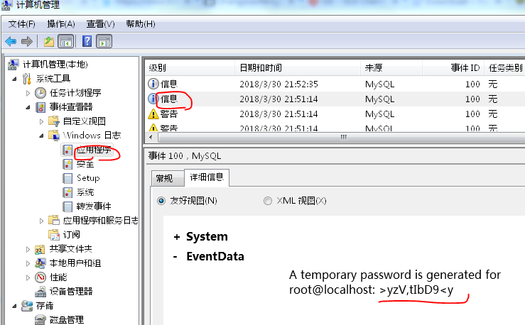

6.安装服务 管理员cmd里面执行下面命令
D:\dev\pdsys\env\mysql-5.7.21-winx64\bin>mysqld -install
Service successfully installed.

6.启动服务
在windows的服务中启动mysql服务即可
或者cmd里面执行下面命令
net start mysql

7.第一次访问，并修改密码
cmd里面执行下面命令
mysql -u root -p
输入上面初始化生成的密码后，进入mysql
执行以下语句修改密码
mysql>alter user 'root'@'localhost' identified by 'new pwd';回车（别忘了最后的分号;）;

##客户端工具 Hedisql
网络下载安装包然后安装连接即可

